关系图
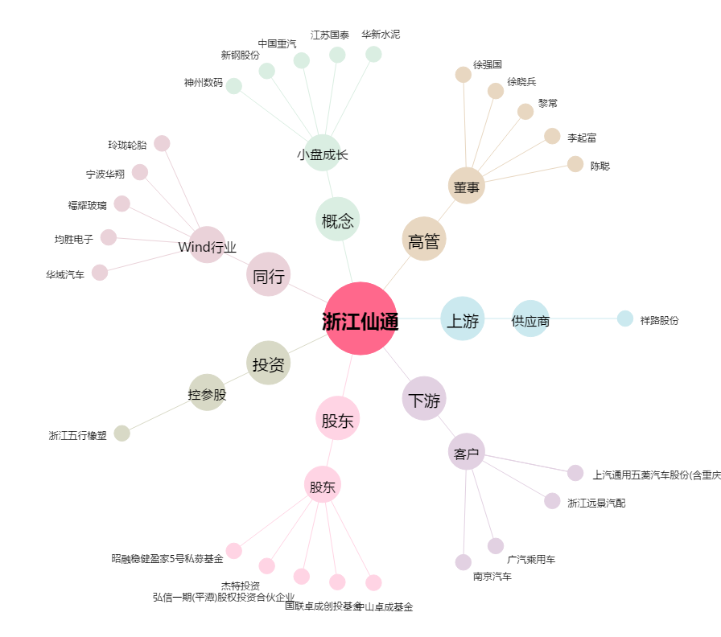
浙江仙通[603239.SH] - 关系概览图

